Cenário - Grupos de locomocao
Projeto: | Safe-Route
Grupo | 7
Analista: | Larissa Custódio de Sousa
Data : | 20/05/2021
Versão: | 00.00.001

Caso de Teste: | Testar a funcionalidades da tela ''Grupos de locomoção"

Pré-Requisitos:
Iniciar a API
Logar no sistema

 |  |  |  |  |  |  |  | Deve ter ou Print ou Log de Evidência
Id do TC | Cenário | Condição/Iteração com sistema | Massa de Teste | Esperado / Valor esperado | Print Screen da Tela Esperada | Status – Desenvolvimento | Status – Qualidade | PrintScreen Evidência | URL do Log de Evidência
Id1 | Carregar grupos | Logar no sistema, clicar no item 'Grupos de locomoção' do menu |  | O sistema deve apresentar as categorias de grupo | 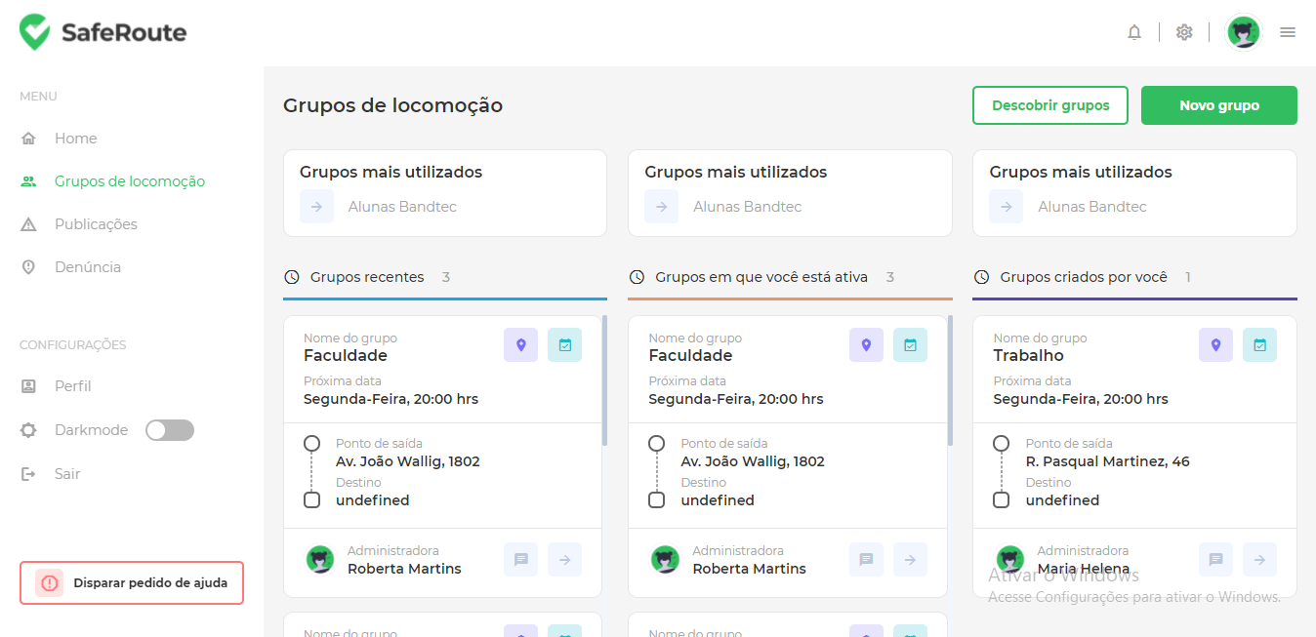 | OK | OK com ressalvas. Item 'Grupo de locomoção mais utilizado' com dado mockado
Id2 | Carregar grupos | Logar no sistema, clicar no item 'Grupos de locomoção' do menu, clicar em algum card de grupo de locomoção |  | O sistema deve abrir um modal com os detalhes do grupo de colocomoção escolhido | 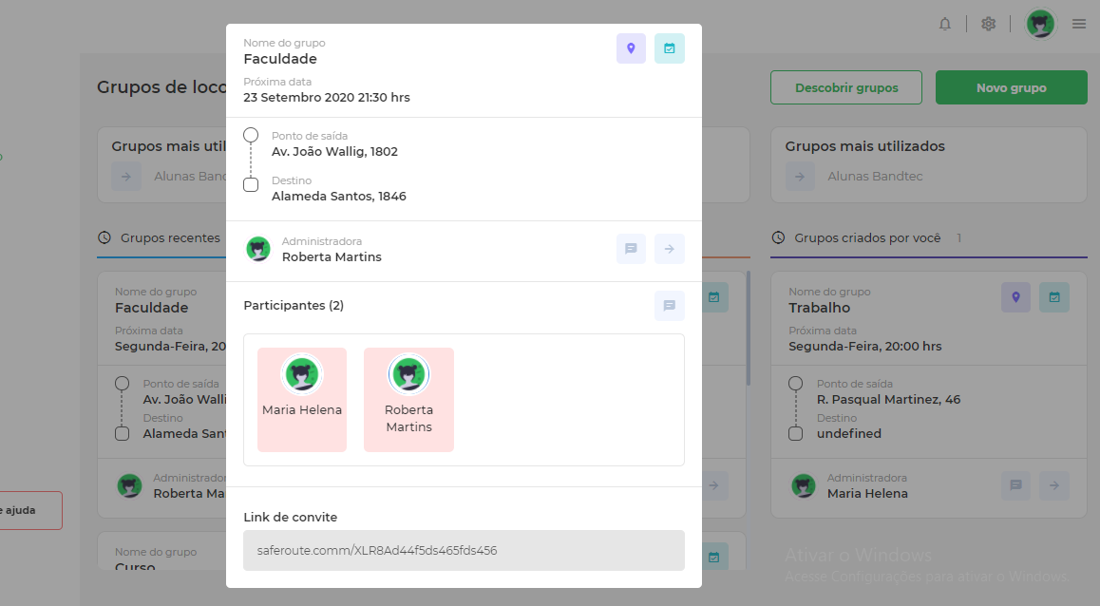 | Não Ok | Alguns dados como 'Destino' e 'Nome da administradora' estão retornando indefinidos
Id3 | Carregar página 'Grupo de locomoção' | Logar no sistema, clicar no item 'Grupos de locomoção' do menu |  | O sistema deve solicitar a permissão da usuária para buscar sua localização atual | 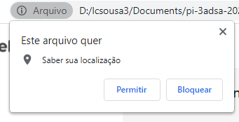 | OK | OK
Id4 | Verificar grupos próximos | Logar no sistema, clicar no item 'Grupos de locomoção' do menu, habilitar sua localização atual e clicar no botão 'Descobrir grupos' |  | O sistema deve mostrar quais os grupos próximos a usuária baseada na sua localização atual |  | Não Ok | Alguns dados como 'Destino' e 'Nome da administradora' estão retornando indefinidos
Id5 | Criar grupos | Logar no sistema, clicar no item 'Grupos de locomoção' do menu, habilitar sua localização atual e clicar no botão 'Novo grupo' |  | O sistema deve abrir um modal para que o usuário faça a criação de um novo grupo | 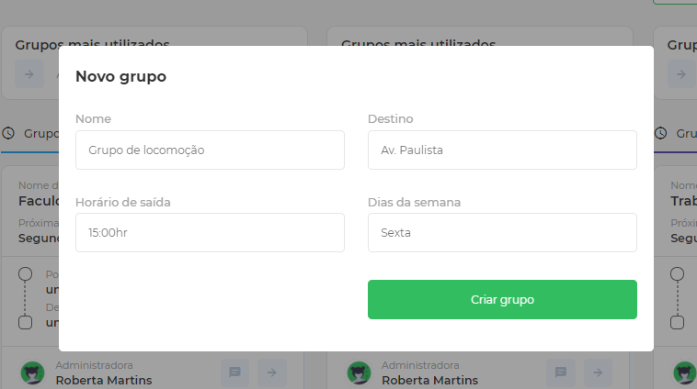 | OK | OK
Id6 | Criar grupos | Logar no sistema, clicar no item 'Grupos de locomoção' do menu, habilitar sua localização atual, clicar no botão 'Novo grupo' e preencher o campos do formulário | Nome: Grupo de trabalho Destino: Av. Aricanduva, 1000 Horário: 15:00 Dias da semana: Sexta-feira | O sistema deve possibilitar a digitação dos campos | 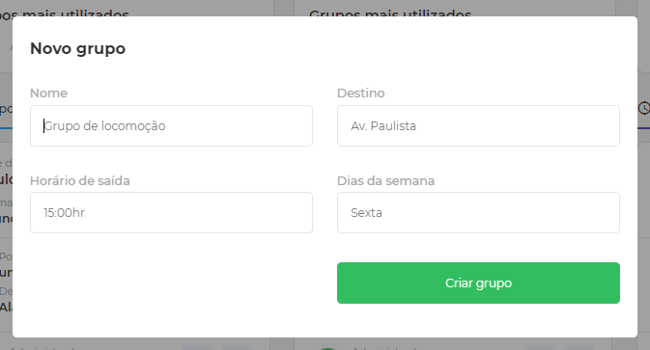 | Não Ok, Impossibilita a criação dos grupos | Modal fecha sempre que clica em algum ponto da modal
Id7 | Menu de configuração | Logar no sistema, clicar no item 'Grupos de locomoção' do menu e clicar no item 'dark-mode' do menu |  | O sistema deve mudar suas cores para modo escuro | 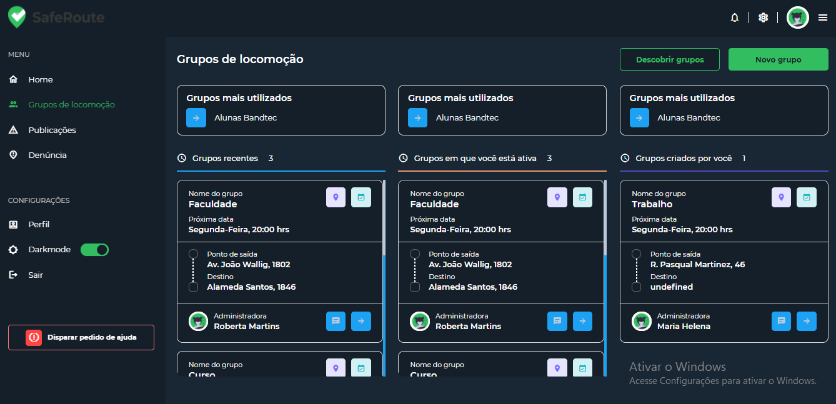 | OK | OK
Id8 | Menu de configuração | Logar no sistema, clicar no item 'Grupos de locomoção' do menu e clicar no item 'perfil' do menu |  | O sistema deve redirecionar para a página de configuração de conta | Não implementado | Não implementado | Não implementado | Não implementado
Id9 | Menu de configuração | Logar no sistema, clicar no item 'Grupos de locomoção' do menu e clicar no item 'Sair' do menu |  | O sistema deve redirecionar o usuário para a página de login e encerrar a sessão | 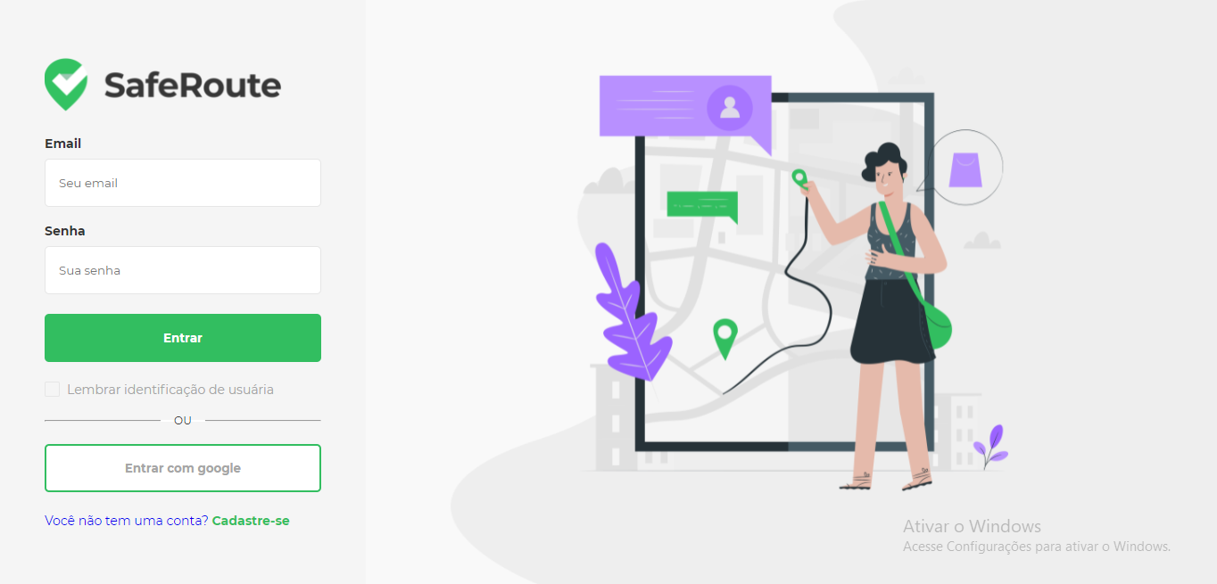 | OK | Ok
Id10 | Menu | Logar no sistema, clicar no item 'Grupos de locomoção' do menu e clicar no item 'Home' do menu |  | O sistema deve redirecionar o usuário para a página Home | 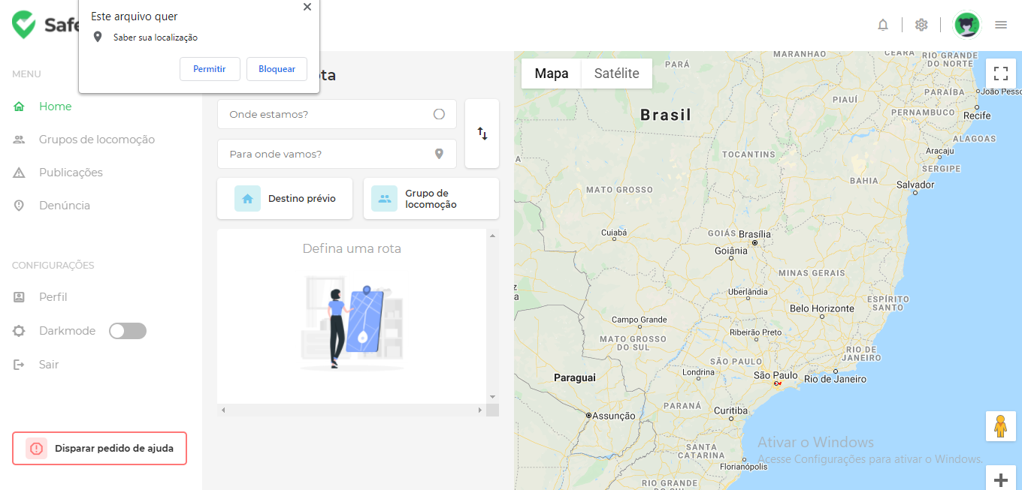 | OK | Ok
Id11 | Menu | Logar no sistema, clicar no item 'Grupos de locomoção' do menu e clicar no item 'Publicações' do menu |  | O sistema deve redirecionar o usuário para a página de publicações | 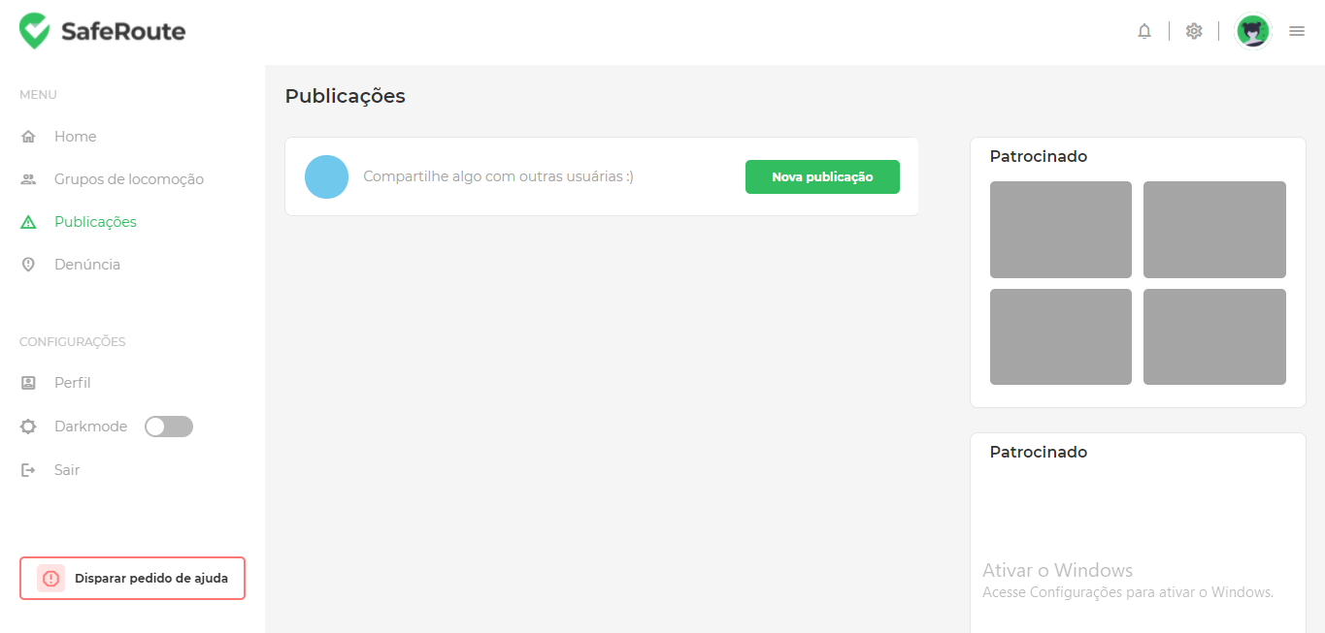 | OK | Ok
Id12 | Menu | Logar no sistema, clicar no item 'Grupos de locomoção' do menu e clicar no item 'Denuncia' do menu |  | O sistema deve redirecionar o usuário para a página de Denuncia | 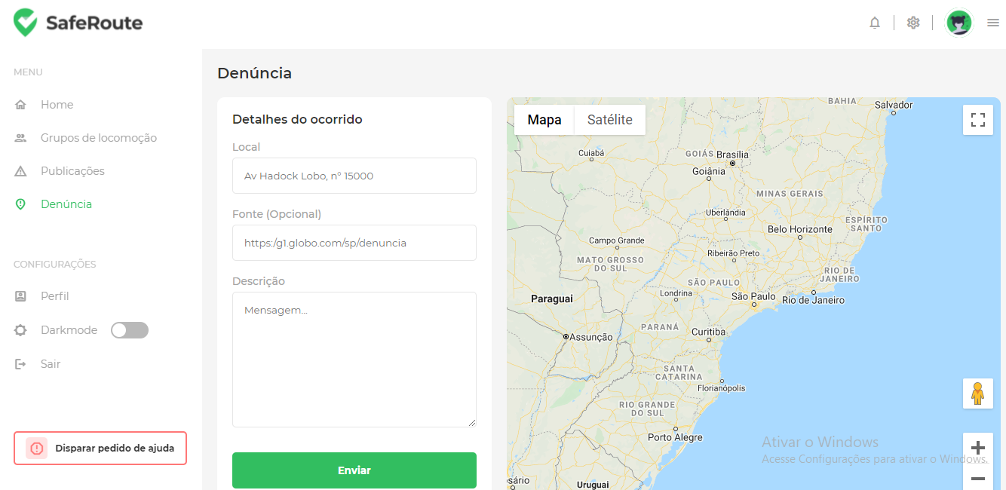 | OK | Ok

Tester: | Larissa Custódio de Sousa
Data de homologação: | 20/05/2021

